会计科目
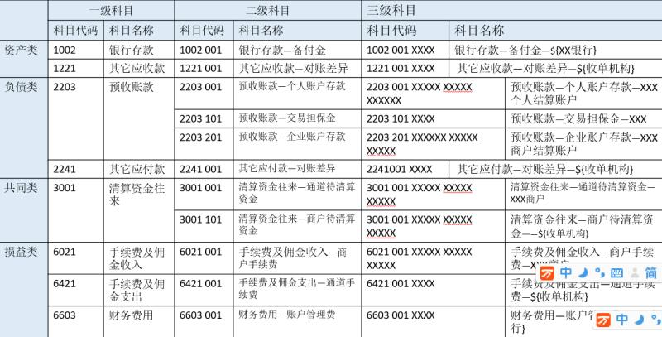
 | 一级科目 |  | 二级科目 |  | 三级科目 |  | 说明
 | 代码 | 名称 | 代码 | 名称 | 代码 | 名称
资产类 | 1002 | 银行存款 | 1002 001 | 银行存款-备付金 | 1002 001 XXXX | 银行存款-备付金-${XX银行}
 | 1122 | 应收账款 | 1122 001 | 应收账款-收单机构 | 1122 001 XXXX | 应收账款-收单机构-${收单机构}
 |  |  | 1122 002 | 其他应收款-对账差异 | 1122 002 XXXX | 其他应收款-对账差异-${收单机构}
负债类 | 2203 | 预收账款 | 2203 001 | 预收账款-个人账户存款 | 2203 001 XXXX XXXX XXXX[20位] | 预收账款-个人账户存款-XXX个人结算账户
 |  |  | 2203 101 | 预收账款-交易担保金 | 2203 101 XXXXX | 预收账款-交易担保金-XXX
 |  |  | 2203 201 | 预收账款-企业账户存款 | 2203 201 XXXX XXXX XXXX[20位] | 预收账款-企业账户存款-XXX商户结算账户
 | 2241 | 其他应付款 | 2241 001 | 其他应付款-对账差异 | 2241 001 XXXX | 其他应付款-对账差异-${收单机构}

共同类 | 3001 | 清算资金往来 | 3001 001 | 清算资金往来-通道待清算资金 | 3001 001 XXXX[商户编码] | 清算资金往来-通道待清算资金-XXX商户
 |  |  | 3001 101 | 清算资金往来-商户待清算资金 | 3001 101 XXXX[收单机构编码] | 清算资金往来-通道待清算资金-${收单机构}
 |  |  | 3001 201 | 清算资金往来-待清算活动资金 | 3001 201 XXXX[收单机构编码] | 清算资金往来-待清算活动资金-${收单机构}

损益类 | 6021 | 手续费及佣金收入 | 6021 001 | 手续费及佣金收入-商户手续费 | 6021 001 XXXX[商户编号] | 手续费及佣金收入-商户手续费-XXX商户
 | 6421 | 手续费及佣金支出 | 6021 001 | 手续费及佣金支出-通道费 | 6421 001 XXXX[收单机构编码] | 手续费及佣金支出-通道费-${收单机构}
 | 6022 | 运营活动收入 | 6022 001 | 运营活动收入-渠道促销活动 | 6022 001 XXXX[收单机构编码] | 运营活动收入-渠道活动-${收单机构}

 | 6603 | 财务费用 | 6603 001 | 财务费用-账户管理费 | 6603 001 XXXX | 财务费用-账户管理费-${银行}

